Trang tính1
 |  |  |  |  |  |  |  |  |  | Đây là ví dụ, không phải bài thực tế
Tên Entity (Java Class) |  |  |  |  |  |  |  |  |  | Tên Entity (Java Class): Customer
Quan hệ với Entity khác |  |  |  |  |  |  |  |  |  | Quan hệ với Entity khác
Số thứ tự | Tên Entity liên quan | Mối quan hệ | Mô tả mối quan hệ |  |  |  |  |  |  | Số thứ tự | Tên Entity liên quan | Mối quan hệ | Mô tả mối quan hệ
1 |  |  |  |  |  |  |  |  |  | 1 | Order | 1-N | Một khách hàng có thể có nhiều đơn hàng
2 |  |  |  |  |  |  |  |  |  | 2
Thuộc tính |  |  |  |  |  |  |  |  |  | Thuộc tính
Số thứ tự | Tên thuộc tính | Tên cột DB | Kiểu dữ liệu Java | Kiểu dữ liệu DB | Mô tả ý nghĩa tên biến | Ràng buộc Java | Access Modifier (phạm vi truy cập) | Annotation | Default Value | Số thứ tự | Tên thuộc tính | Tên cột DB | Kiểu dữ liệu Java | Kiểu dữ liệu DB | Mô tả ý nghĩa tên biến | Ràng buộc Java | Access Modifier (phạm vi truy cập) | Annotation | Default Value
1 | abc |  |  |  | Khóa chính |  |  |  |  | 1 | id | customer_id | long | BIGINT | Định danh khách hàng | > 0 | private | @Id, @GeneratedValue
2 |  |  |  |  |  |  |  |  |  | 2 | name | name | String | VARCHAR(100) | Tên đầy đủ của khách hàng | không rỗng | private | @Column(nullable=false)
3 |  |  |  |  |  |  |  |  |  | 3 | email | email | String | VARCHAR(150) | Địa chỉ email đăng nhập | regex: .+@.+\..+ | private | @Column(unique=true), @Email
Phương thức |  |  |  |  |  |  |  |  |  | 4 | phoneNumber | phone_number | String | VARCHAR(20) | Số điện thoại khách hàng | regex: ^[0-9]{10,12}$ | private | @Column
Số thứ tự | Tên phương thức | Loại | Input | Output | Mô tả ý nghĩa phương thức |  |  |  |  | 5 | createdAt | created_at | LocalDateTime | DATETIME | Thời gian tạo tài khoản |  | private | @Column(updatable=false)
1 |  |  |  |  |  |  |  |  |  | Phương thức
2 |  |  |  |  |  |  |  |  |  | Số thứ tự | Tên phương thức | Loại | Input | Output | Mô tả ý nghĩa phương thức
3 |  |  |  |  |  |  |  |  |  | 1 | getId() | Getter |  | Long | Lấy giá trị id của khách hàng
4 |  |  |  |  |  |  |  |  |  | 2 | setEmail(String email) | Setter | String email | void | Gán giá trị email mới cho khách hàng. Nếu email hợp lệ theo regex thì cập nhật, ngược lại ném ngoại lệ "Email không hợp lệ".
 |  |  |  |  |  |  |  |  |  | 3 | updatePhoneNumber(String phone) | Business | String phone | void | Cập nhật số điện thoại. Nếu hợp lệ (10–12 chữ số) → gán, nếu không → báo lỗi "Số điện thoại không hợp lệ".
Lưu ý | - Hãy sử dụng tên tiếng Anh cho đồng nhất, cái nào không nghĩ ra thì ghi chữ "đang suy nghĩ", mỗi entity 1 bảng nhá - Mỗi cụm use case hãy xây dựng những entity, thuộc tính, phương thức đủ để thực hiện use case đó - Nếu có trùng thì sẽ họp thống nhất sau, có thảo luận gì thì nhắn vào group zalo - Hạn dl tới hết t7 nếu cn họp, tới hết cn nếu t2 họp - Ai làm cụm nào hôm bữa thì làm cụm đó tiếp, sau này code luôn - ô nào là khóa chính thì tô màu |  |  |  |  |  |  |  |  | 4 | getOrders() | Utility |  | List<Order> | Trả về danh sách các đơn hàng của khách hàng này.

 |  |  |  |  |  |  |  |  |  | Quan hệ với Entity khác
 |  |  |  |  |  |  |  |  |  | Số thứ tự | Tên Entity liên quan | Mối quan hệ | Mô tả mối quan hệ
 |  |  |  |  |  |  |  |  |  | 1
Cột | Ý nghĩa | Cách điền |  |  |  |  |  |  |  | 2 |  |  |  |  |  |  |  |  |  | STT | Tên phương thức | Access Modifier | Loại | Input | Output | Mô tả chi tiết
Tên Entity (Java Class) | Tên class trong Java đặt theo chuẩn | Ví dụ: Customer, Order, Product |  |  |  |  |  |  |  | Thuộc tính |  |  |  |  |  |  |  |  |  | 1 | getId() | public | Getter | - | Long | Lấy id của đơn hàng
Tên Entity liên quan | Entity khác có quan hệ với entity này | Ví dụ: Order, CustomerDetail |  |  |  |  |  |  |  | Số thứ tự | Tên thuộc tính | Tên cột DB | Kiểu dữ liệu Java | Kiểu dữ liệu DB | Mô tả ý nghĩa tên biến | Ràng buộc Java | Access Modifier (phạm vi truy cập) | Annotation | Default Value | 2 | setStatus(String status) | public | Setter | String status | void | Gán trạng thái cho đơn hàng. Nếu status nằm trong {NEW, PAID, CANCELED} → cập nhật, ngược lại báo lỗi "Trạng thái không hợp lệ".
Mối quan hệ | Loại quan hệ | Chỉ rõ: 1-1, 1-N, N-1, N-N. |  |  |  |  |  |  |  | 1 | id | order_id | Long | BIGINT | Định danh đơn hàng | > 0 | private | @Id, @GeneratedValue |  | 3 | calculateTotal() | public | Business | - | BigDecimal | Tính tổng tiền đơn hàng dựa trên các OrderItem (nếu có). Nếu danh sách rỗng → trả về 0.
Mô tả mối quan hệ | Diễn giải chi tiết mối quan hệ | Ví dụ: "Một khách hàng có nhiều đơn hàng (1-N)", "Một đơn hàng thuộc về một khách hàng (N-1)" |  |  |  |  |  |  |  | 2 | customer | customer_id | Customer | BIGINT (FK) | Khách hàng đặt đơn | not null | private | @ManyToOne, @JoinColumn(name="customer_id") |  | 4 | updateOrderDate(LocalDateTime date) | public | Business | LocalDateTime date | void | Cập nhật ngày tạo đơn hàng. Nếu date trong tương lai → báo lỗi "Ngày không hợp lệ".
Tên thuộc tính | Tên biến trong Java đặt theo chuẩn | Ví dụ: id, customerName, orderDate, total |  |  |  |  |  |  |  | 3 | orderDate | order_date | LocalDateTime | DATETIME | Ngày tạo đơn hàng |  | private | @Column | now()
Tên cột DB | - Tên cột trong database - Có thể dùng tên biến làm tên trong db - Nếu có nhiều từ thì ngăn cách bằng dấu _ - Các trường id thì nên đặt tenEntity_id | Ví dụ: customer_id, order_date, total |  |  |  |  |  |  |  | 4 | totalAmount | total_amount | BigDecimal | DECIMAL(10,2) | Tổng tiền đơn hàng | >= 0 | private | @Column | 0.00
Kiểu dữ liệu Java | - Kiểu trong Java - Cẩn thận khi viết hoa (long ≠ Long) | Ví dụ: long, String, BigDecimal, LocalDateTime, Long, long |  |  |  |  |  |  |  | 5 | status | status | String | VARCHAR(20) | Trạng thái đơn hàng | giá trị hợp lệ: NEW, PAID, CANCELED | private | @Column | "NEW"
Kiểu dữ liệu DB | Kiểu trong cơ sở dữ liệu | Ví dụ: BIGINT, VARCHAR(100), DECIMAL(10,2), DATETIME |  |  |  |  |  |  |  | Phương thức
Mô tả ý nghĩa tên biến | Ý nghĩa của biến, giải thích vì sao chọn tên đó là tên biến | Ví dụ: id là khóa chính định danh khách hàng, status là trạng thái đơn hàng (ví dụ: NEW, PAID, CANCELED), createdAt là thời gian tạo tài khoản khách hàng, |  |  |  |  |  |  |  | Số thứ tự | Tên phương thức | Loại | Input | Output | Mô tả ý nghĩa phương thức
Ràng buộc Java | Quy tắc định dạng cần tuân thủ khi khai báo/nhập liệu | Ví dụ: age phải là số nguyên dương (int > 0), không phải chuỗi, username không được rỗng, email phải đúng định dạng, mật khẩu tối thiểu 8 ký tự, có ít nhất 1 chữ hoa và 1 số |  |  |  |  |  |  |  | 1 | getId() | Getter |  | Long | Lấy id của đơn hàng
Access Modifier (phạm vi truy cập) | - Giúp phân biệt public, private, protected - Nếu dùng JPA, gần như tất cả thuộc tính đều private |  |  |  |  |  |  |  |  | 2 | setStatus(String status) | Setter | String status | void | Gán trạng thái cho đơn hàng. Nếu status nằm trong {NEW, PAID, CANCELED} → cập nhật, ngược lại báo lỗi "Trạng thái không hợp lệ".
Annotation | Ghi rõ | Ví dụ: @Entity, @Table, @Id, @Column, @NotNull, @Email, @Size |  |  |  |  |  |  |  | 3 | calculateTotal() | Business |  | BigDecimal | Tính tổng tiền đơn hàng dựa trên các OrderItem (nếu có). Nếu danh sách rỗng → trả về 0.
Default Value | giá trị mặc định, nếu có | Ví dụ: status mặc định "NEW", isActive mặc định true. |  |  |  |  |  |  |  | 4 | updateOrderDate(LocalDateTime date) | Business | LocalDateTime date | void | Cập nhật ngày tạo đơn hàng. Nếu date trong tương lai → báo lỗi "Ngày không hợp lệ".
Tên phương thức | Tên method trong Java | Ví dụ: getId(), setCustomerName(String name), calculateTotal()
Loại | Loại phương thức | Ghi rõ: Getter, Setter, Business (nghiệp vụ), Utility (tiện ích)
input | - Tham số đầu vào - Nếu không có thì để trống | Ví dụ: String name, Order order
output | Kiểu trả về | Ví dụ: void, long, String, BigDecimal
Mô tả ý nghĩa phương thức | - Phương thức này làm gì? - Thao tác lên thuộc tính nào hoặc xử lý dữ liệu gì? - Kết quả mong muốn là gì? - Với getter/setter → mô tả rất ngắn gọn: “Lấy giá trị …”, “Gán giá trị …”. - Với business method → mô tả hành động nghiệp vụ: “Tính tổng tiền …”, “Cập nhật trạng thái …”, “Kiểm tra hợp lệ …”. - Ghi chi tiết if thì làm gì /else thì làm gì - Nếu có thông báo thì nên hiện thông báo gì | Ví dụ: updateEmail(String email) - Phương thức này để cập nhật địa chỉ email mới cho khách hàng. - Thao tác lên thuộc tính nào / xử lý dữ liệu gì?: Kiểm tra chuỗi email truyền vào. - Kết quả mong muốn: Nếu email hợp lệ thì gán cho thuộc tính this.email. - Chi tiết điều kiện if/else: • Nếu email khớp regex .+@gmail\.com → cập nhật thành công. • Ngược lại (else) → ném ngoại lệ ("Email không hợp lệ").

để đây cho mn tham khảo tên bảng, thuộc tính, mqh dưới db

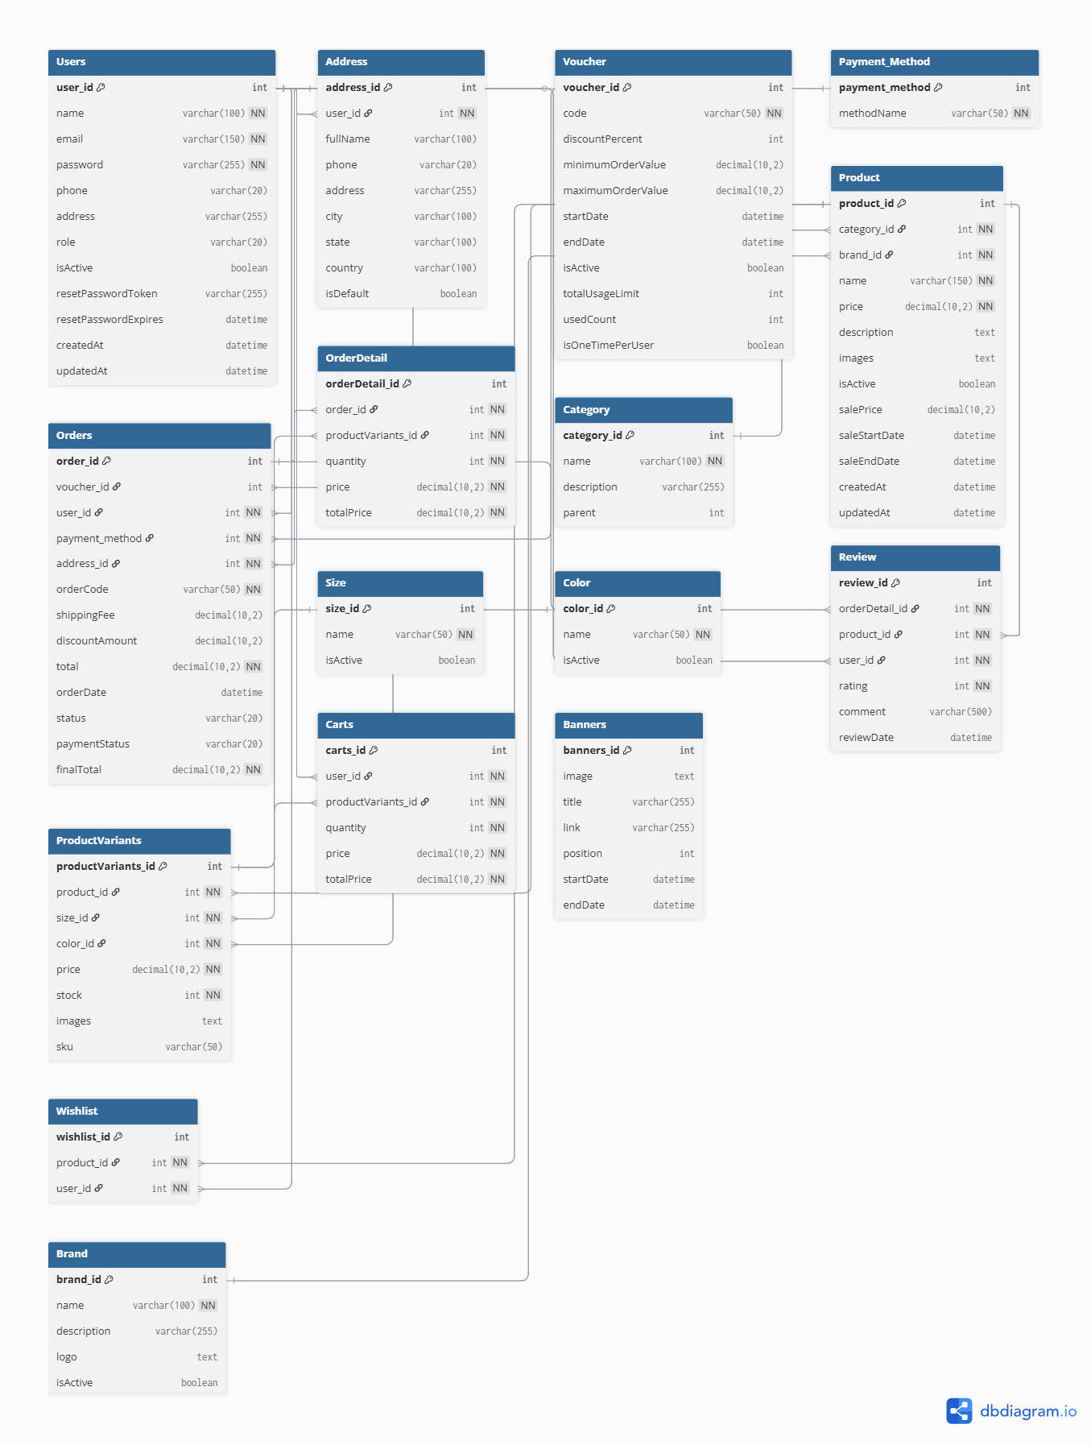

cần thì cop nha
Table Users { user_id int [pk, increment] name varchar(100) [not null] email varchar(150) [not null, unique] password varchar(255) [not null] phone varchar(20) address varchar(255) role varchar(20) [default: 'customer'] isActive boolean [default: true] resetPasswordToken varchar(255) resetPasswordExpires datetime createdAt datetime [default: `current_timestamp`] updatedAt datetime [default: `current_timestamp`] } Table Address { address_id int [pk, increment] user_id int [not null] fullName varchar(100) phone varchar(20) address varchar(255) city varchar(100) state varchar(100) country varchar(100) isDefault boolean [default: false] } Table Voucher { voucher_id int [pk, increment] code varchar(50) [not null, unique] discountPercent int minimumOrderValue decimal(10,2) maximumOrderValue decimal(10,2) startDate datetime [default: `current_timestamp`] endDate datetime isActive boolean [default: true] totalUsageLimit int usedCount int [default: 0] isOneTimePerUser boolean [default: false] } Table Payment_Method { payment_method int [pk, increment] methodName varchar(50) [not null] } Table Orders { order_id int [pk, increment] voucher_id int user_id int [not null] payment_method int [not null] address_id int [not null] orderCode varchar(50) [not null, unique] shippingFee decimal(10,2) [default: 0.00] discountAmount decimal(10,2) [default: 0.00] total decimal(10,2) [not null] orderDate datetime [default: `current_timestamp`] status varchar(20) [default: 'pending'] paymentStatus varchar(20) [default: 'unpaid'] finalTotal decimal(10,2) [not null] } Table OrderDetail { orderDetail_id int [pk, increment] order_id int [not null] productVariants_id int [not null] quantity int [not null, default: 1] price decimal(10,2) [not null] totalPrice decimal(10,2) [not null] } Table Category { category_id i

product
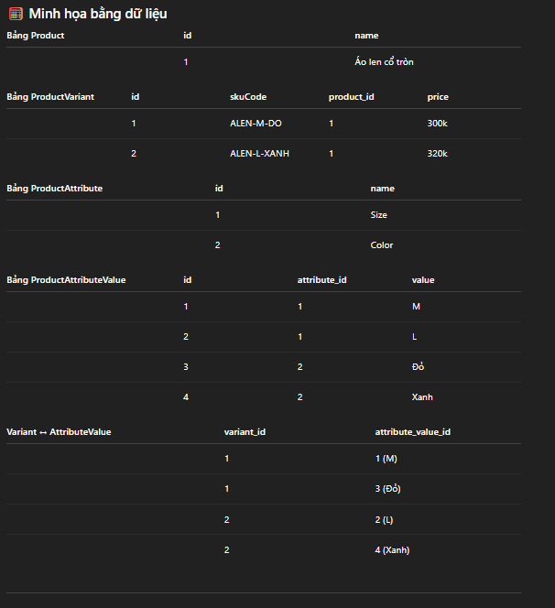
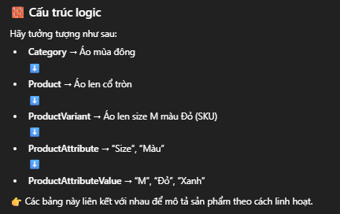
Tên Entity (Java Class) : Category Vd danh mục là Áo mùa đông
Quan hệ với Entity khác
Số thứ tự | Tên Entity liên quan | Mối quan hệ | Mô tả mối quan hệ
 | Product | 1-n | 1 danh mục có nhiều sản phẩm, mỗi sản phẩm thuộc 1 danh mục. |  |  |  |  |  |  | giả sử 1 sp thuộc 2 danh mục được không. Ví dụ serum thì nằm trong 2 danh mục làm trắng và cấp ẩm

Thuộc tính
Số thứ tự | Tên thuộc tính | Tên cột DB | Kiểu dữ liệu Java | Kiểu dữ liệu DB | Mô tả ý nghĩa tên biến | Ràng buộc Java | Access Modifier (phạm vi truy cập) | Annotation | Default Value
 | id |  | Long
 | name |  | String
 | products |  | List<Product> |  |  |  | @OneToMany(mappedBy = "category", cascade = CascadeType.ALL)
Phương thức
Số thứ tự | Tên phương thức | Loại | Input | Output | Mô tả ý nghĩa phương thức

Tên Entity (Java Class) : Product Vd sản phẩm có Áo len cổ tròn
Quan hệ với Entity khác
Số thứ tự | Tên Entity liên quan | Mối quan hệ | Mô tả mối quan hệ
 | ProductVariant | 1-n | một sản phẩm có nhiều biến thể.
 | Category | 1-n | 1 danh mục có nhiều sản phẩm, mỗi sản phẩm thuộc 1 danh mục.
Thuộc tính
Số thứ tự | Tên thuộc tính | Tên cột DB | Kiểu dữ liệu Java | Kiểu dữ liệu DB | Mô tả ý nghĩa tên biến | Ràng buộc Java | Access Modifier (phạm vi truy cập) | Annotation | Default Value
 | id |  | long |  |  |  |  | @Id @GeneratedValue
 | name |  | String
 | category |  | Category
 | variants |  | List<ProductVariant> |  | Biến thể sản phẩm (SKU) |  |  | @OneToMany(mappedBy = "product")
 | description

Phương thức
Số thứ tự | Tên phương thức | Loại | Input | Output | Mô tả ý nghĩa phương thức

Tên Entity (Java Class) : ProductVariant tổ hợp các sự lựa chọn Vdkhách chọn áo len cổ tròn có Áo len size M màu Đỏ (SKU)
Quan hệ với Entity khác
Số thứ tự | Tên Entity liên quan | Mối quan hệ | Mô tả mối quan hệ
 | ProductAttributeValue | 1-n | một biến thể có thể có nhiều thuộc tính (màu, size…). 1 giá trị “M” thuộc 1 thuộc tính “Size”

Thuộc tính
Số thứ tự | Tên thuộc tính | Tên cột DB | Kiểu dữ liệu Java | Kiểu dữ liệu DB | Mô tả ý nghĩa tên biến | Ràng buộc Java | Access Modifier (phạm vi truy cập) | Annotation | Default Value
 | id |  | long
 | skuCode |  | String |  | tạo một ProductVariant với skuCode = "ALEN-M-DO"
 | price |  | double
 | stock |  | int
 | attributeValues |  | List<ProductAttributeValue> |  |  |  |  | @ManyToMany @JoinTable( name = "product_variant_attribute_value", joinColumns = @JoinColumn(name = "variant_id"), inverseJoinColumns = @JoinColumn(name = "attribute_value_id") )
 | product |  | Product |  |  |  |  | @ManyToOne

Phương thức
Số thứ tự | Tên phương thức | Loại | Input | Output | Mô tả ý nghĩa phương thức

Tên Entity (Java Class) : ProductAttributeValue vd áo len có 2 loại để chọn là "size" có M hoặc L và "màu" có màu đỏ hoặc xanh
Quan hệ với Entity khác
Số thứ tự | Tên Entity liên quan | Mối quan hệ | Mô tả mối quan hệ
 | ProductAttribute | 1-n | một biến thể có thể có nhiều thuộc tính (màu, size…). giá trị “M” thuộc 1 thuộc tính “Size”

Thuộc tính
Số thứ tự | Tên thuộc tính | Tên cột DB | Kiểu dữ liệu Java | Kiểu dữ liệu DB | Mô tả ý nghĩa tên biến | Ràng buộc Java | Access Modifier (phạm vi truy cập) | Annotation | Default Value
 | id |  | long |  |  |  |  | @Id @GeneratedValue
 | value |  | String |  | ví dụ: "S", "M", "Đỏ", "Xanh"
 | attribute |  | ProductAttribute |  |  |  |  | @ManyToOne
 | variants |  | ProductVariant |  |  |  |  | @ManyToMany

Phương thức
Số thứ tự | Tên phương thức | Loại | Input | Output | Mô tả ý nghĩa phương thức

Tên Entity (Java Class) : ProductAttribute vd áo len có 2 loại để chọn là "size" và "màu"
Quan hệ với Entity khác
Số thứ tự | Tên Entity liên quan | Mối quan hệ | Mô tả mối quan hệ
 |  |  | Một giá trị thuộc tính có thể thuộc nhiều Variant.

Thuộc tính
Số thứ tự | Tên thuộc tính | Tên cột DB | Kiểu dữ liệu Java | Kiểu dữ liệu DB | Mô tả ý nghĩa tên biến | Ràng buộc Java | Access Modifier (phạm vi truy cập) | Annotation | Default Value
 | id |  | long |  |  |  |  | @Id @GeneratedValue
 | name |  | String |  | VD: "Màu", "Size"
 | values |  | List<ProductAttributeValue> |  |  |  |  | @OneToMany(mappedBy = "attribute")

Phương thức
Số thứ tự | Tên phương thức | Loại | Input | Output | Mô tả ý nghĩa phương thức

 | Category (1)───(N) Product (1)───(N) ProductVariant (N)───(M) ProductAttributeValue (N)───(1) ProductAttribute

